EXPONENTEN MATRIX
EPM-METHODE = EXPONENTEN MATRIX METHODE

ROND 1976 HEB IK EEN EENVOUDIGE METHODE BEDACHT EN TOEGEPAST OM DIMENSIELOZE GETALLEN TE BEPALEN
HET GING DAARBIJ O.A. OM DE ROL VAN DE VISCOSITEIT TE BEPALEN BIJ HET METEN VAN EEN MULTI-PHASE FLOW MET EEN ENKELE SENSOR
INDERTIJD GING DE BEREKENING HANDMATIG VIA MATRIX VEGEN OF INVERTEREN, MAAR NU KAN DIT ZEER EENVOUDIG IN EXCEL
DE METHODE IS OOK ZEER GESCHIKT OM OP EENVOUDIGE WIJZE DE NATUURLIJKE EENHEDEN VAN PLANCK TE HERLEIDEN

MATRIXREKENEN MET DE EXPONENTEN VAN EENHEDEN

BIJ LINEAIR MATRIX REKENEN GAAT HET VEELAL OM DE COEFFICIENTEN aij IN DE VORM Yi = aij Xj
BIJ VERMENIGVULDIGEN EN DELEN MOGEN ECHTER BIJ GELIJKE GROOTHEID DE EXPONENTEN MET JUISTE TEKEN WORDEN OPGETELD
DUS KUNNEN LINEAIRE VECTOREN EN MATRICES OOK WORDEN GEBRUIKT VOOR EXPONENTEN
N
i=1
BIJ EEN SOM Y = ∑ ai Xi GEBRUIK JE EEN COËFFICIENTEN MATRIX |  |  |  |  |  |  | ∑ IS SOMTEKEN
N
i=1
BIJ EEN PRODUCT Y = ∏ Xiai EEN EXPONENTEN MATRIX |  |  |  |  |  |  | ∏ IS PROUCT TEKEN

VOORBEELDEN MET VERSCHILLENDE SCHRIJFWIJZEN BIJ EEN EXPONENTEN MATRIX:

VOOR DE PLAATS BIJ EEN EENPARIGE VERSNELLING |  |  |  |  | s = 1/2 at2 m

m/s² = [ 1 -2 ]
m
s
[ m s ]
1
-1
VERSNELLING |  |  |  | OF

[ 1 -2 ]
[0 2 ]
m
s
[ 1 0 ]
 | VERSNELLING
 | TIJD KWADDRAAT |  | +
 | EENHEID PLAATS

[ 1 2 -2 ]
kg
m
s
VOOR DE KINETISCHE ENERGIE |  |  | E = 1/2 M V2 --> |  | EENHEID J = Nm = kg m2/s2 --> EXPONENTEN MATRIX J =

DE VECTOR OF MATRIX ELEMENTEN HEBBEN NU DUS BETREKKING OP DE EXPONENTEN VAN DE BASISEENHEDEN

METHODE DIMENSIELOZE GETALLEN

JE IDENTIFICEERT EERST WELKE GROOTHEDEN EEN ROL SPELEN EN VORMT EEN MATRIX MET DE EXPONENTEN VOOR DE BASISEENHEDEN

=
STROOMSNELHEID |  |  | V | 1 | -1 | m |  | VOLGORDE VAN RIJEN
LENGTE |  |  | L | 1 | 0 | s |  | EN/OF KOLOMMEN
KINEMATISCHE VISCOSITEIT |  |  | ν | 2 | -1 |  |  | IS NIET BELANGRIJK

JE VULT DE MATRIX AAN MET EEN EXTRA KOLOM MET ALLE ELEMENTEN 1, EN DE VECTOR MET EENHEDEN MET D VAN DIMENSIELOOS

=
 |  |  | v | 1 | -1 | 1 | m
 |  |  | L | 1 | 0 | 1 | s | MATRIX MOET VIERKANT WORDEN GEMAAKT
 |  |  | ν | 2 | -1 | 1 | D

=
VERVOLGENS BEPAAL JE DE INVERSE MATRIX |  |  |  |  |  |  |  | KLIK OP EEN CEL VOOR DE FORMULE
 |  |  |  |  |  |  |  |  |  |  |  |  |  |  |  |  | 1 | 2 | 3 | 4
 |  |  | m | -1 | 0 | 1 | V | EENHEID VAN ν/V IS INDERDAAD (m2/s)/(m/s) = m |  |  |  |  |  |  |  | 1
 |  |  | s | -1 | 1 | 0 | L |  |  |  |  |  |  |  |  | 2
 |  |  | D | 1 | 1 | -1 | ν | EENHEID VAN VL/ν IS INDERDAAD (m/s)*m/(m2/s) = GEEN |  |  |  |  |  |  |  | 3
 |  |  |  |  |  |  |  |  |  |  |  |  |  |  |  | 4
DIT DIMENSIELOZE GETAL D STAAT BEKEND ALS HET GETAL VAN REYNOLDS Re = VL/ν

=
SNELHEID |  |  | V | 1 | -1 | 1 | 0 | m | TWEEDE VOORBEELD
LENGTE |  |  | L | 1 | 0 | 1 | 0 | s | MET 4 GROOTHEDEN
DYNAMISCHE VISCOSITEIT |  |  | μ | -1 | -1 | 1 | 1 | D | 3 EENHEDEN
DICHTHEID |  |  | ρ | -3 | 0 | 1 | 1 | kg | EN ANDERE D

= 0,5
 |  |  | m | -0.5 | 0.5 | 0.5 | -0.5 | v |  | -1 | 1 | 1 | -1 | v
 |  |  | s | -1 | 1 | 0 | 0 | L |  | -2 | 2 | 0 | 0 | L
 |  |  | D | 0.5 | 0.5 | -0.5 | 0.5 | μ |  | 1 | 1 | -1 | 1 | μ
 |  |  | kg | -2 | 1 | 2 | -1 | ρ |  | -4 | 2 | 4 | -2 | ρ

D VERMENIGVULDIGEN MET 2 |  |  | D | 1 | 1 | -1 | 1 | --> Re = VLρ/μ |  | MET ν = μ/ρ

VERMENIGVULDIGEN VAN ALLE EXPONENTEN BIJ D MET EEN ZELFDE GETAL MAG OMDAT DIT OOK WEER EEN DIMENSIELOOS GETAL OPLEVERT

NATUURLIJKE EENHEDEN

IN DE QUANTUM THEORIE WORDEN DE PLANCK EENHEDEN GEBRUIKT
OOK DEZE KUNNEN OP EENVOUDIGE WIJZE WORDEN BEPAALD MET BOVENSTAANDE MATRIX METHODE VOOR EXPONENTEN
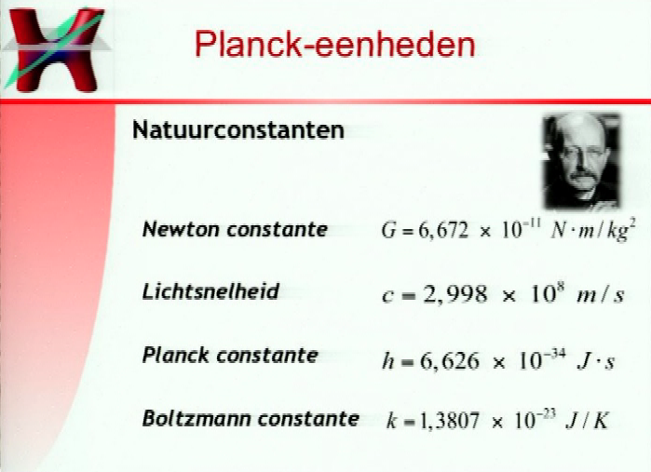

 |  |  |  |  |  |  |  |  |  | DE LINKER SHEETS ZIJN VAN SANDER BAIS
 |  |  |  |  |  |  |  |  |  | UvA WEBCOLLEGE QUANTUM LES 9
2 VERGETEN

 |  |  |  |  |  |  |  |  |  | DE EXPONENTEN MATRIX KAN OOK WORDEN
 |  |  |  |  |  |  |  |  |  | GEBRUIKT VOOR HET BEPALEN VAN
 |  |  |  |  |  |  |  |  |  | DE PLANCK-EENHEDEN

 |  |  |  |  |  |  |  |  |  | OMDAT E GEEN ONAFHANKELIJKE EENHEID HEEFT
 |  |  |  |  |  |  |  |  |  | MOET EERST GEWERKT WORDEN MET EEN 3x3 MATRIX
 |  |  |  |  |  |  |  |  |  | DAARNA KAN E WORDEN BEPAALD ALS AFHANKELIJKE
 |  |  |  |  |  |  |  |  |  | VAN DE ANDERE DRIE NATUURLIJKE EENHEDEN

IS HIERBIJ NIET NODIG
 |  |  |  |  |  |  |  |  |  | KLIK OP EEN CEL IN DE ONDERSTE MATRIX VOOR DE FORMULE
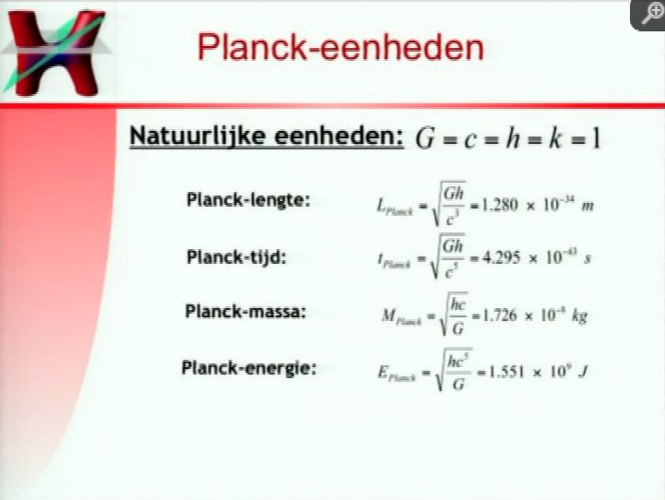
 |  |  |  |  |  |  |  |  |  | DE GETALSWAARDEN KRIJG JE DOOR INVULLEN

 |  |  |  |  |  |  |  |  |  | G | -1 | 3 | -2 | kg | MATRIX MET
 |  |  |  |  |  |  |  |  |  | c = | 0 | 1 | -1 | * m | EXPONENTEN VOOR
 |  |  |  |  |  |  |  |  |  | h | 1 | 2 | -1 | s | BASISEENHEDEN

 |  |  |  |  |  |  |  |  | MPLANCK | kg | -1 | 1 | 1 | G | INVERSE MATRIX
 |  |  |  |  |  |  |  |  | LPLANCK | m = 0,5 | 1 | -3 | 1 | * c | MET EXPONENTEN
 |  |  |  |  |  |  |  |  | tPLANCK | s | 1 | -5 | 1 | h | VOOR G, c EN h

 |  |  |  |  |  |  |  |  | EPLANCK | ENERGIE kg m2/s2
 |  |  |  |  |  |  |  |  |  | 1*kg | -1 | 1 | 1 | GEBRUIK INVERSE MATRIX
 |  |  |  |  |  |  |  |  |  | 2*m | 2 | -6 | 2 | OM EXPONENTEN ENERGIE
 |  |  |  |  |  |  |  |  |  | -2*s | -2 | 10 | -2 | UIT TE REKENEN
 |  |  |  |  |  |  |  |  |  | SOM = J | -1 | 5 | 1

http://en.wikipedia.org/wiki/Planck_temperature | PLANCK TEMPERATURE

MET DE BOLTZMAN CONSTANTE ONSTAAT WEL EEN ONAFHANKELIJKE VIERKANTE MATRIX

=
 | G | -1 | 3 | -2 | 0 | kg | MATRIX MET
 | c | 0 | 1 | -1 | 0 | m | EXPONENTEN VOOR
 | h | 1 | 2 | -1 | 0 | s | BASISEENHEDEN
 | k | 1 | 2 | -2 | -1 | K | EN JOULE

= 0,5
MPLANCK | kg | -1 | 1 | 1 | 0 | G | INVERSE MATRIX
LPLANCK | m | 1 | -3 | 1 | 0 | c | MET EXPONENTEN
tPLANCK | s | 1 | -5 | 1 | 0 | h | VOOR G, c, h EN E
TPLANCK | K | -1 | 5 | 1 | -2 | k |  |  | ---> TPLANCK = √ hc5/Gk2 = EPLANCK / k

OVEREENKOMSIG DE INTERNET LINK MOET BIJ DE PLANCK TEMPERATURE |  |  |  |  |  |  |  |  | --> EPLANCK = k *TPLANCK
NIET h MAAR h-STREEP = h / 2π WORDEN INGEVULD
DIT VERSCHIL IN √2π KAN NIET MET DE EXPONENTEN METHODE |  |  |  |  |  |  |  |  | --> TPLANCK = mPLANCK C2 / k
WORDEN VASTGESTELD

SANDER BAIS NOEMDE WEL DE BOLTZMAN CONSTANTE EN EPLANCK, MAAR VERGAT KENNELIJK OOK DE PLANCK TEMPERATUUR TE NOEMEN

